Groepsregistratie
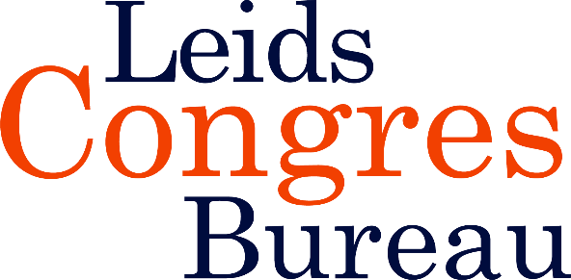
 | Groepsregistratie Congres | Niet-Aangeboren Hersenletsel|dinsdag 23 juni 2026 | (minimaal 5 personen)
 | Elke 5e persoon gratis

 | Factuuradres
 | Naam organisatie |  |  |  | Kostenplaats
 | T.a.v. afdeling |  |  |  | Contactpersoon
 | Adres |  |  |  | Telefoon |  |  |  | S.v.p. volledig ingevuld mailen naar:
 | Postcode en plaats |  |  |  | E-mailadres |  |  |  | info@leidscongresbureau.nl

 | € 399,- p.p. excl. Btw
 | Elke 5e persoon gratis
 | ACHTERNAAM | INITIALEN | TUSSEN- VOEGSEL | VOORNAAM | M/V | FUNCTIE | ORGANISATIE | AFDELING | E-MAILADRES | Sessiekeuze C of D | BIG- of lidmaatschapsnr. tbv accreditatie
1
2
3
4
5
6
7
8
9
10
11
12
13
14
15
16
17
18
19
20

 | Annuleren kan uitsluitend schriftelijk/per mail. Tot twee weken voor het congres brengen wij €50,-* administratiekosten per deelnemer in rekening. Als u binnen twee voor het congres annuleert, rekenen wij het volledige bedrag. Bij verhindering is uw plaatsvervanger uiteraard van harte welkom. Op al onze bijeenkomsten zijn de algemene voorwaarden van toepassing. *Alle genoemde bedragen zijn exclusief BTW

